Fjárfestingar
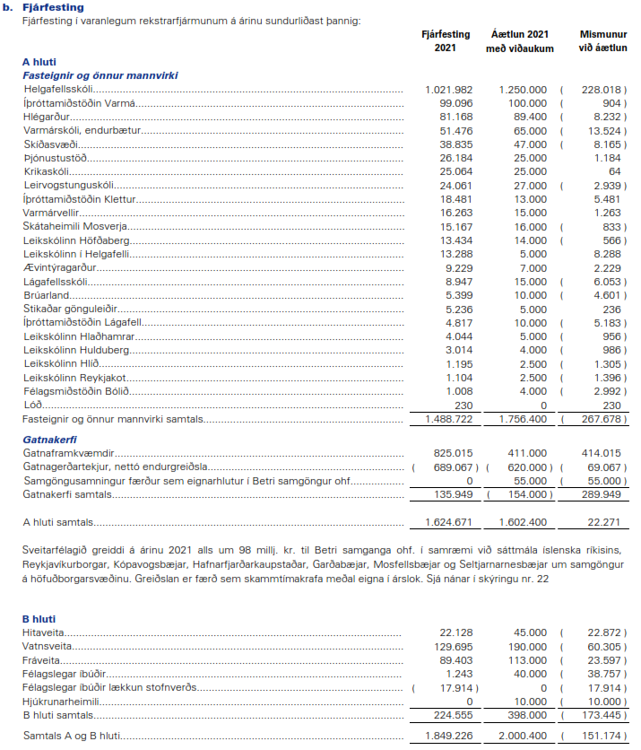
Fjárfestingayfirlit úr ársreikningi 2021

Rekstrarreikningur
